Sheet1
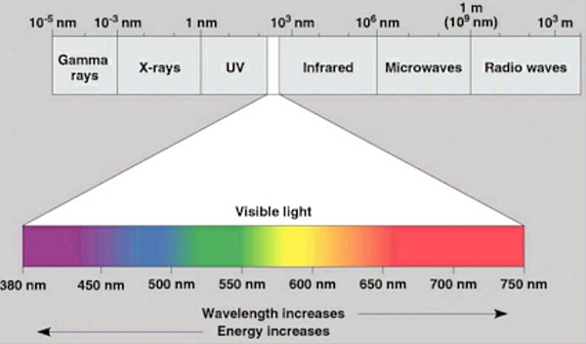
 |  |  |  |  |  |  |  | v : Math.sqrt( 2 * (h * freq - phi - volt) / m),
Constants |  |  | Metal | 일함수[eV] | 문턱진동수[Hz] | 파장[m] | 파장[nm]
Name | Value | Unit | Cs | 1.9 | 4.5938104449E+14 | 6.53E-07 | 653 | Freq | 10 | 100000000000000 | 1E+15
h(Planck) | 4.136E-15 | [eV·s] | K | 2.2 | 5.3191489362E+14 | 5.64E-07 | 564 | velocity_real | 2.2168188276E+15
c(light velocity) | 299800000 | [m/s] | Na | 2.3 | 5.5609284333E+14 | 5.39E-07 | 539 | velocity_param | 2.2168188276
m(electrons' mass) | 9.1E-31 | [kg] | Li | 2.5 | 6.0444874275E+14 | 4.96E-07 | 496
 |  |  | Ca | 3.2 | 7.7369439072E+14 | 3.87E-07 | 387
 |  |  | Cu,Ag | 4.7 | 1.1363636364E+15 | 2.64E-07 | 264
 |  |  | Pt | 6.4 | 1.5473887814E+15 | 1.94E-07 | 194

 |  |  | Default
 |  |  | Frequency | 문턱진동수로 두자
 |  |  | Retarding V
 |  |  | Intensity | 3 |  |  |  |  | 2.236

 |  |  | Graph | x_val | y_val | const
 |  |  | eV-Hz | 그냥 그때그때 그리는 걸로
 |  |  | ν const |  |  | 주어진 일함수
 |  |  | light const |  |  | 3

